Kanton Bern
H:\BDHBA_IE\IE_0000_Grundstückinformation-AGI\00_Auftrag\00_Bedürfnisformulierung\[20231127_BES_11_Vergleich_BE-SO.xlsx]Kanton Solothurn

Kanton Bern
Immobilienportfolio des Amts für Grundstücke und Gebäude |  |  |  |  |  |  |  |  | 27/10/2023
http://www.geo2.apps.be.ch/de/pdf/geoproduct/AGGPORTF

Datenherkunft: | sap-Tabellen mit Excel aufbereitet
Aktualisierung: | 2x Jahr
Absprünge | Im Geo-Bern ist es nicht möglich Absprünge einzubauen

Sichtbarkeit | Darstellung | Gruppe | Unterteilung | Werte |  |  |  |  | Bemerkung | Übernahme für HBA

ungeschützt | Layer | Gebäude - Eigentumsart | Portfolio 1 - Sekundarstufe II | Eigentum | Anmiete | SDR-Geber | SDR-Nehmer | nicht relevant
ungeschützt | Layer | Gebäude - Eigentumsart | Portfolio 2 - Hochschulen | Eigentum | Anmiete | SDR-Geber | SDR-Nehmer | nicht relevant
ungeschützt | Layer | Gebäude - Eigentumsart | Portfolio 3 - Gesundheit | Eigentum | Anmiete | SDR-Geber | SDR-Nehmer | nicht relevant
ungeschützt | Layer | Gebäude - Eigentumsart | Portfolio 4 - Verwaltung | Eigentum | Anmiete | SDR-Geber | SDR-Nehmer | nicht relevant
ungeschützt | Layer | Gebäude - Eigentumsart | Portfolio 5 - Justiz | Eigentum | Anmiete | SDR-Geber | SDR-Nehmer | nicht relevant
ungeschützt | Layer | Gebäude - Eigentumsart | Portfolio 6 - Sicherheit | Eigentum | Anmiete | SDR-Geber | SDR-Nehmer | nicht relevant
ungeschützt | Layer | Gebäude - Eigentumsart | Portfolio 7 - Infrastruktur | Eigentum | Anmiete | SDR-Geber | SDR-Nehmer | nicht relevant
ungeschützt | Layer | Gebäude - Eigentumsart | Portfolio 8 - Reserve | Eigentum | Anmiete | SDR-Geber | SDR-Nehmer | nicht relevant
ungeschützt | Layer | Gebäude - Eigentumsart | Portfolio 9 - Sonstige Grundstücke und Gebäue | Eigentum | Anmiete | SDR-Geber | SDR-Nehmer | nicht relevant

ungeschützt | Layer | Grundstücke - Eigentumsart | Portfolio 1 - Sekundarstufe II | Eigentum | Anmiete | SDR-Geber | SDR-Nehmer | nicht relevant
ungeschützt | Layer | Grundstücke - Eigentumsart | Portfolio 2 - Hochschulen | Eigentum | Anmiete | SDR-Geber | SDR-Nehmer | nicht relevant
ungeschützt | Layer | Grundstücke - Eigentumsart | Portfolio 3 - Gesundheit | Eigentum | Anmiete | SDR-Geber | SDR-Nehmer | nicht relevant
ungeschützt | Layer | Grundstücke - Eigentumsart | Portfolio 4 - Verwaltung | Eigentum | Anmiete | SDR-Geber | SDR-Nehmer | nicht relevant
ungeschützt | Layer | Grundstücke - Eigentumsart | Portfolio 5 - Justiz | Eigentum | Anmiete | SDR-Geber | SDR-Nehmer | nicht relevant
ungeschützt | Layer | Grundstücke - Eigentumsart | Portfolio 6 - Sicherheit | Eigentum | Anmiete | SDR-Geber | SDR-Nehmer | nicht relevant
ungeschützt | Layer | Grundstücke - Eigentumsart | Portfolio 7 - Infrastruktur | Eigentum | Anmiete | SDR-Geber | SDR-Nehmer | nicht relevant
ungeschützt | Layer | Grundstücke - Eigentumsart | Portfolio 8 - Reserve | Eigentum | Anmiete | SDR-Geber | SDR-Nehmer | nicht relevant
ungeschützt | Layer | Grundstücke - Eigentumsart | Portfolio 9 - Sonstige Grundstücke und Gebäue | Eigentum | Anmiete | SDR-Geber | SDR-Nehmer | nicht relevant

ungeschützt | Layer | Projekte | Planung, Projektierung, Realsierung | Planung | Projektierung | Realisierung |  |  |  | nein > Datenherkuft?

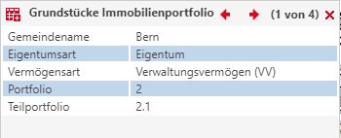
ungeschützt | Infofeld | Grundstück Immo-portfolio | Gemeindename
ungeschützt | Infofeld | Grundstück Immo-portfolio | Eigentumsart | Eigentum,
ungeschützt | Infofeld | Grundstück Immo-portfolio | Vermögensart | VV, FV |  |  |  |  |  | ja > als Layer
ungeschützt | Infofeld | Grundstück Immo-portfolio | Portfolio | 1 - 9
ungeschützt | Infofeld | Grundstück Immo-portfolio | Teilportfolio | z.B. 2.1

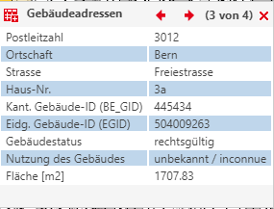
ungeschützt | Infofeld | Gebäude Immo-portfolio | Adresse | [Strasse + Nr. ]
ungeschützt | Infofeld | Gebäude Immo-portfolio | PLZ und Ort
ungeschützt | Infofeld | Gebäude Immo-portfolio | Eigentumsart | VV, FV
ungeschützt | Infofeld | Gebäude Immo-portfolio | Teilportfolio | z.B. 2.1
ungeschützt | Infofeld | Gebäude Immo-portfolio | Gebäudetyp

ungeschützt | Infofeld | Gebäudeadressen | PLZ
ungeschützt | Infofeld | Gebäudeadressen | Ortschaft
ungeschützt | Infofeld | Gebäudeadressen | Haus-Nr.
ungeschützt | Infofeld | Gebäudeadressen | Kant. Gebäude ID (BE_GID)
ungeschützt | Infofeld | Gebäudeadressen | Eidg. Gebäude-ID (EGID) |  |  |  |  |  |  | ja oder Koordinatenbezug
ungeschützt | Infofeld | Gebäudeadressen | Gebäudestatus |  |  |  |  |  |  | ?
ungeschützt | Infofeld | Gebäudeadressen | Nutzung des Gebäudes
ungeschützt | Infofeld | Gebäudeadressen | Fläche [m2] |  |  |  |  |  |  | Welche Fläche ist gemeint?

ungeschützt | Infofeld | Grundstücke | Grundstück-Nr.
ungeschützt | Infofeld | Grundstücke | Fläche [m2]
ungeschützt | Infofeld | Grundstücke | Grundstücksart | Liegenschaft
ungeschützt | Infofeld | Grundstücke | Grundstückszustand | gültig
ungeschützt | Infofeld | Grundstücke | Gemeinde (Grundbuchkreis)
ungeschützt | Infofeld | Grundstücke | Gemeinde-Nr.
ungeschützt | Infofeld | Grundstücke | Grundbuchkreis-Nr.
ungeschützt | Infofeld | Grundstücke | Eidg. Grundstücks-ID (EGRID)
ungeschützt | Infofeld | Grundstücke | Qualität der Vermessung | AV93
ungeschützt | Infofeld | Grundstücke | Status Güterzusammenlegung

geschützt | Layer | Grundstück - Strategie |  | Abstossen | Abwarten | Entwickeln | Erhalten |  | selektion "Abstossen" nicht möglich | A, B, C
geschützt | Layer | Gebäude - Strategie |  | Abstossen | Abwarten | Entwickeln | Erhalten |  | selektion "Abstossen" nicht möglich | A, B, C

geschützt | Layer | Portfolio- und Objektmanager, Bewirtschafter

Kanton Solothurn
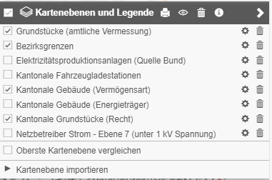
H:\BDHBA_IE\IE_0000_Grundstückinformation-AGI\00_Auftrag\00_Bedürfnisformulierung\[20231127_BES_11_Vergleich_BE-SO.xlsx]Kanton Solothurn |  |  |  |  |  |  |  |  |  | · Bildung - BBZ
 |  |  |  |  |  |  |  |  |  | · Bildung - FHNW
Kanton Solothurn |  |  |  |  |  |  |  |  |  | · Bildung - HPSZ
Immobilienportfolio Hochbauamt Kanton Solothurn |  |  |  |  |  |  |  |  | 2023-10-27 | · Bildung - Kantonsschule

Sichtbarkeit | Darstellung | Gruppe | Unterteilung | Werte |  |  |  |  | Bemerkung

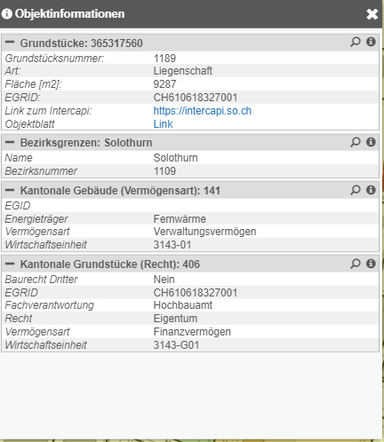
ungeschützt | Layer | Kantonale Grundstücke | überwieg. Nutzungsart | ALLM | AM | FV | SV | VV
 |  |  |  | #FFFF33 | #B8FFFD | #CDFFB8 | #CDFFB8 | #CDFFB8

ungeschützt | Layer | Kantonale Gebäude |  |  | AM | FV | SV | VV
 |  |  |  |  | #0091E6 | #00C77E | #E6BB00 | #E6BB00

ungeschützt | Layer | Priorisierung Grundstück |  | A | B | C |  |  | sap Werte (A1 - C3)

ungeschützt | Layer | Priorisierung Gebäude |  | A | B | C |  |  | sap Werte (A1 - C3)

ungeschützt | Layer | Fachverantwortung | 4 | ARP |  |  |  | #CC0000

 |  |  | 5 | HBA |  |  |  | #FF99CC

 |  |  | 6 | AVT |  |  |  | #3366CC

 |  |  | 7 | AfU |  |  |  | #CC9966

 |  |  | 35 | AWJF |  |  |  | #66CCCC

 |  |  | 36 | ALW |  |  |  | #FFCC66

 |  |  | 55 | ADA |  |  |  | #CCCC66

ungeschützt | Layer | Nutzungsgruppe |  |  | Bildung - Kantonsschule |  |  | # CCFF99

 |  |  |  |  | Bildung - BBZ |  |  | #CCFFFF

 |  |  |  |  | Bildung - FHNW |  |  | # CCCC66

 |  |  |  |  | Bildung - HPSZ |  |  | # CC66FF

 |  |  |  |  | Gesundheit |  |  | #FFCCFF

 |  |  |  |  | Sicherheit |  |  | # 6666FF

 |  |  |  |  | Sonstiges |  |  | # 999999

 |  |  |  |  | Stiftung |  |  | # 663366

 |  |  |  |  | Verwaltung |  |  | # CC0000

ungeschützt | Infofeld | Gebäude | Eidg. Gebäude-Nr. (EGID)
ungeschützt | Infofeld | Gebäude | Energieträger |  |  |  |  |  | Vorschlag JaG: weglassen
ungeschützt | Infofeld | Gebäude | Wirtschaftseinheit | z.B. GE 005/4135/1 |  |  |  |  | (Terminologie von sap)
ungeschützt | Infofeld | Gebäude | Recht | Eigentum | Miete | Stiftung |  |  | belassen wie jetzt

ungeschützt | Infofeld | Grundstück | Baurecht Dritter |  |  |  |  |  | Datenbezug AGI
ungeschützt | Infofeld | Grundstück | Eidg. Grundstück-Nr. (EGRID)
ungeschützt | Infofeld | Grundstück | Wirtschaftseinheit | z.B. GR 005/4135/1 |  |  |  |  | (Terminologie von sap)
ungeschützt | Infofeld | Grundstück | Fachverantwortung | z.B. 005 > Hochbauamt |  |  |  |  | Abfragetabelle
ungeschützt | Infofeld | Grundstück | Recht | Eigentum | Miete | Stiftung |  |  | Übersetzungstabelle: FV, VV = Eigentum

 | Layer | Kantonale Fahrzeugladestationen |  | Layer mit Symbol |  |  |  |  | Vorschlag JaG: weglassen - Nur Sinnvoll mit Koordinatenangaben
 | Layer | Kantonale Gebäude | Energieträger |  |  |  |  |  | Vorschlag JaG: weglassen

Erläuterung
Fachverantwortung | Das Amt kann in der Fachverantwortung mittels RRB, KRB die Verwendung des Grundstücks verfügen, steuern. Die Ämter können die Verantwortung an ein anderes Amt delegieren.
Nutzungsgruppe | Die Nutzungsgruppe bezieht sich auf das Gebäude. Es läuft ein CR um dieses Feld im sap pflegen zu können. Die ME, wie sie im cafm abgebildet werden, eigenen als Abfrage nur beschränkt, weil diese zu genau sind. Zum anderen ist Anzahl Gebäude im sap und cafm nicht gleich, oder es ist nicht in jedem Gebäude eine ME hinterlegt.
Energieträger | 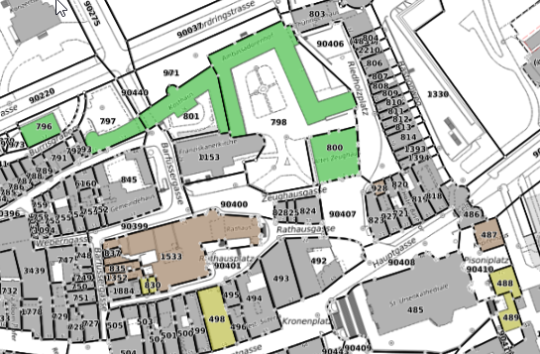 Der Nutzen ist beschränkt und dient der strategischen Versorgung der Heizungsversorgung von Kantonalen Gebäuden. Im ennovatis werden die Energiedaten, dort wo sie aufgeschaltet sind aufgeführt.

Kt-SO_Datenherkunft
 | 4
 | 5
 | 6
 | 7
 | 35
 | 36

Herkunft der Datenfelder
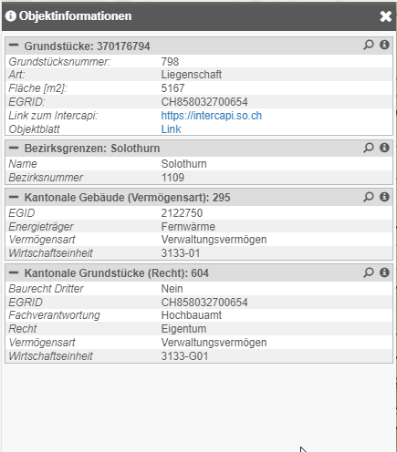

Im cafm sind EGID, resp. Koordinaten nicht eingepflegt. Folglich müssen cafm Datensätze über eine Komplierungstabelle übersetzt werden.

header
cafm
Zur Zeit sind noch nicht alle EGID im Kanton eingepflegt. Wenn keine EGID vorhanden, dann Koordinatenangaben im LV95 Format.

sap
sap (Formel)

AGI
header
Im cafm sind keine Grundstücksinformationen eingepflegt.

sap (Formel)
sap (Formel)

sap (Formel)

sap (Formel)

Schnittstelle soGIS-cafm
H:\BDHBA_IE\IE_0000_Grundstückinformation-AGI\00_Auftrag\00_Bedürfnisformulierung\[20231127_BES_11_Vergleich_BE-SO.xlsx]Kanton Solothurn

Schema Abfrage zwischen soGIS und cafm | 2023-10-31

Browser
Browser

?
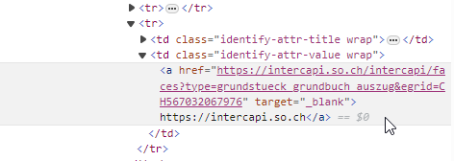
Teil aus Aufruf ins intercapi

cafm
https://cafm.verw.rootso.org/sfm_cafm_general/index.aspx
soGIS
https://geo.so.ch/map

Das Bindeglied zwischen den System ist die EGID-Nr. oder die Gebäudekoordinate

Webinterface
Webinterface

DB
DB

